Hoja1
 |  |  |  |  |  |  |  |  |  |  |  | @
 | TELCOMUNDO

ID | Resumen | Prioridad | Nombre del Tester | Precondiciones | Datos de entrada | Pasos | Resultado Esperado | Resultado obtenido | Ambiente / Versión | ID Bug | Fecha de ejecución
1 | se hace los respectivos pagos al asesor | Alta |  | ingreso de toda la información a pagar o descontar al asesor | Se revisa contra la tabla de comisiones comprobando que las operaciones asignadas estén correctas |  | Que los pagos a los asesores sean los correspondientes Realizar almacenamientos persistentes Verificar que la conexión con la base de datos fue exitosa comenzar realizar almacenamientos persistentes |  | 1
2 | registrar un nuevo usuario | Media |  | los usuarios se podrán registrar | Identificación ‘1000969462’, id rol ‘2’ Nombres ‘Tatiana’, Apellidos ‘Martínez’, Email’lissbe1th@gmail.com’,Telefono ‘7154846’, dirección 'calle 15 número 9834' , contraseña ‘tatiana’ | • Se registren estos datos :’ usuarios’ existe los datos del usuario (‘1000969462’,’2,’tatiana’,’martinez’,’lissbe1th@gmail.com’,’7154846 'calle 15 número 9834',’ ‘tatiana’ ) • Confirme contraseña • Dar click registrar • Verifica que estos datos sean registrados en la BD con su rol correspondiente | Los usuarios se podrán registrar | 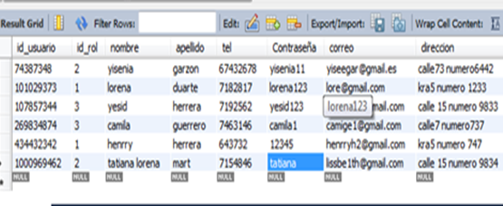 | 1
3 | Actualización de datos de un usuario | Baja |  | Puede hacer cambios de actualización de datos excepto con el número de identificación | Identificación ‘1000969462’, Nombres ‘Tatiana’, Apellidos ‘Martínez’, Email’lissbe1th@gmail.com’,Telefono ‘7154846’ | Se ingresan estos datos: usuarios’ existe los datos del usuario (‘1000969462’,’tatiana’,’martinez’,’lissbe1th@gmail.com’,’7154846’) Dar click en actualizar • Verifica que estos datos estén en la BD para que se pueda realizar la actualización correspondiente • Tal caso el número de identificación no se encuentre en la BD no podrá hacer ningún tipo de modificación | Los usuarios podrán hacer actualización de sus datos cuando se requiera |  | 1
4 | Rendimiento de un ingreso | alta |  | 1. Usuario debe estar registrado previamente 2. Rol asignado previamentente | Login página y/o App móvil, Nombre Usuario- Gomezja, Contraseña-jesusgom12 | 1. Abrir Navegador www.https//telcomundo.com.co 2. Seleccionamos opción login ingresamos usuario, 3. Seleccionamos opción contraseña ingresamos contraseña. 4. Damos en ingresar | 1. Ingreso exitoso a la plataforma 2. Cargue de las imágenes de las ofertas y promociones. 3. Al pasar el cursor por el menú y al desplegar los submenús tiene su tiempo de respuesta inferior a 5 s. | 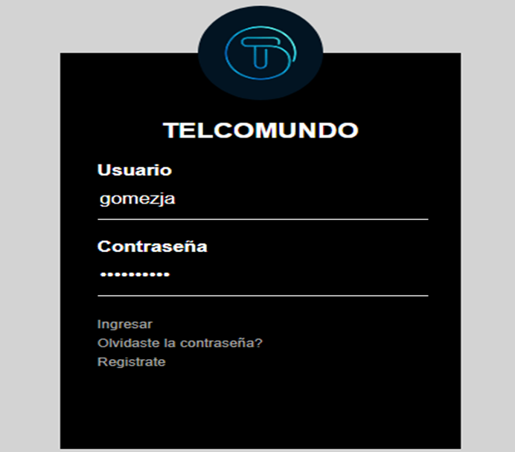 | 1
5 | Rendimiento y ejecución | Alta |  | Se hicieron 2 pruebas con roles diferentes (Asesor, Lider) y sus ingresos fueron exitosos en la plataforma | En el momento de realizar la prueba de rendimiento se garantiza que sea bastante eficiente, cargue normalmente y no tenga ningún tipo de retardo o lentitud en la plataforma. | Ingresar datos del usuario para acceder a la pagina web | Tiene una capacidad de respuesta bastante rápida ya que se ejecuta en tiempos bastantes mínimos |  | 1
6 | coincidencia de contraseña | alta |  | If para validar la contraseña verifica que lo que se ingreso en el campo contraseña coincida con lo que se incluyó en el campo repetir contraseña además de realizar la conexión y registrar la información incluida a la base de datos. En caso de no coincidir la contraseña nos imprima “contraseña no coincide” | Cobertura de sentencia | *Caso de prueba 1) En el formulario incluimos la contraseña “12345” y en repetir contraseña “1234” forzando el Else. *Caso de prueba 2) En el formulario se incluye en los dos campos las contraseñas que coincidan y se registra el usuario. Realizando los dos casos de prueba se cubre el 100% de la cobertura de la sentencia ya que cada uno tiene un 50%. | Realizando los dos casos de prueba se cubre el 100% de la cobertura de la sentencia ya que cada uno tiene un 50% | CASO 1,2 | 1
7 | Buscar Orden de trabajo | media |  | Variable $Conexion: para conectar la base de datos Die: problemas en la conexión Variable $registros selecciona los datos a buscar Die: problemas en el select If la orden existe entonces si: nos muestra los resultados de la búsqueda else: imprime “No existe una orden con ese código” Cierra la conexión | Cobertura de decisión | Caso de prueba 1) se ingresa una orden de trabajo ya existente Caso de prueba 2) se ingresa una orden inexistente en la base de datos | Al realizar los dos casos de prueba se cubre el 100% de la cobertura ya que estamos incluyendo las dos posibilidades en este caso del if. |  | 1
8 | Histórico de ventas | baja |  | se ingresa el Id 10102020 | ingresar Id de asesor | registro de todas las ventas del asesor | 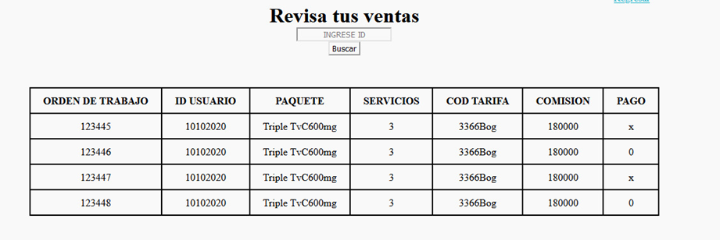 se evidencian los 4 registros que coinciden con los ingresados en la base de dato |  | 1
9 | Actualizar datos | baja | tatiana | se ingresa el Id 161602 en donde primero el nombre es Daniel, luego se modifica por Jose | se ingresa el Id del usuario a actualizar | se ingresan estos datos: usuarios’ existe los datos del usuario (‘1) Dar click en actualizar • Verifica que estos datos estén en la BD para que se pueda realizar la actualización correspondie | nos imprime el mensaje deseado.
10 | Ingrese La Orden A Consultar: orden trabajo 1 | Media | camila | El asesor debe tener siempre una orden de trabajo | n/a | Se busca en la BD la orden de trabajo | orden_trabajo1 paqueteTriple TvC600mg servicios1 estrato3 ciudad Bogotá localidad Fontibón |  | 1
11 | Orden trabajo NO REGISTRADA | Media | camila | se buscará la orden trabajo NO REGISTRADA | Ingrese La Orden A Consultar: Orden trabajo NO REGISTRADA EN LA BASE DE DATOS | Orden trabajo (busca en la base de datos consulta base de datos(2 | No existe una orden con ese código. |  | 1
12 | registrar la comisión | baja | camila | Registrar comisión | Registrar comisión | cod_tarifa 2244Bog ciudad medellin comisión 300000 paquete Duo TvC+400mg servicios 2 estrato 3 x | La comision fue registrada |  | 1
13 | REGISTRAR VENTA | Alta | camila | Prueba la funcionalidad de registrar la venta de la aplicación web para asegurarse de que un usuario registrado pueda la venta | venta exitosa | Se busca en la BD la VENTA EFECTUADA | REGISTRADOR VENTAS orden_trabajo paquete servicios estrato Ciudad localidad legalizacion dd/mm/aaaa cod_tarifa id_usuario pago
14 | verificar boton cerrar sesión | baja | camila | Verifique la funcionalidad de cerrar sesión | cerrar sesión | seleccione un botón para cerrar sesión | El usuario debería poder cerrar sesión, Y regresa a login, <a href="01Login.html">Salir</a> | 